Sheet1
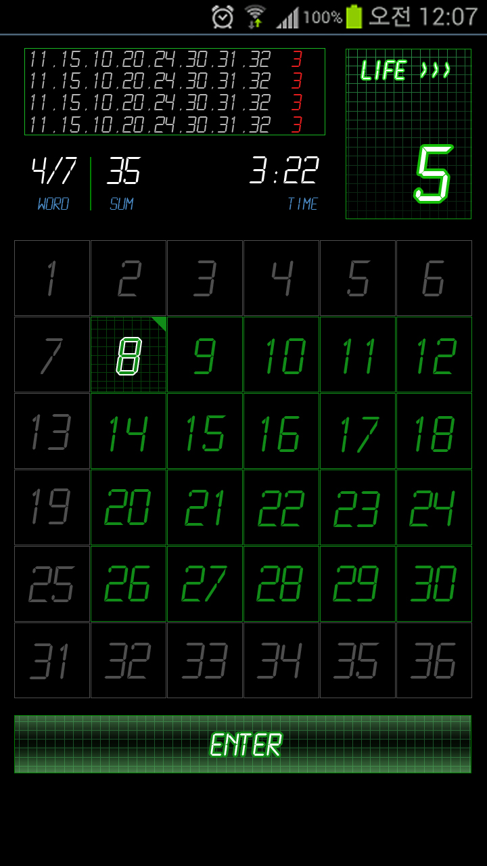
이름 | 사이즈 |  | 좌표값 |  | 내용 | openGL
 | W | H | X | Y
s4 | 720 | 1280 |  |  | 배치 참고용

box_log | 446 | 130 | 36 | 71 | LCDMono / 22pt / #b7b7b7(회색) / #e31d1d(빨강) | 259 | 1144
box_life | 186 | 252 | 511 | 72 |  | 604 | 1082
num1_life | 96 | 137 | 609 | 177 |  | 657 | 1034.5
num2_life | 96 | 137 | 609 | 177 |  | 657 | 1034.5
num3_life | 80 | 114 | 609 | 177 |  | 649 | 1046
num4_life | 67 | 95 | 609 | 177 |  | 642.5 | 1055.5
num5_life | 67 | 95 | 609 | 177 |  | 642.5 | 1055.5

btn_enter_up | 676 | 86 | 21 | 1057 |  | 359 | 180
btn_enter_down | 676 | 86 | 21 | 1057 |  | 359 | 180

폰트정보
word,sum,time | 숫자폰트 LCD Mono / 36pt / #ffffff |  |  |  | 영자폰트 같음 / 16pt / #4f93d2

on/off/selected
1 | 112 | 112 | 21 | 355 |  | 77 | 869
2 | 112 | 112 | 134 | 355 |  | 190 | 869
3 | 112 | 112 | 247 | 355 |  | 303 | 869
4 | 112 | 112 | 360 | 355 |  | 416 | 869
5 | 112 | 112 | 473 | 355 |  | 529 | 869
6 | 112 | 112 | 586 | 355 |  | 642 | 869
7 | 112 | 112 | 21 | 468 |  | 77 | 756
8 | 112 | 112 | 134 | 468 |  | 190 | 756
9 | 112 | 112 | 247 | 468 |  | 303 | 756
10 | 112 | 112 | 360 | 468 |  | 416 | 756
11 | 112 | 112 | 473 | 468 |  | 529 | 756
12 | 112 | 112 | 586 | 468 |  | 642 | 756
13 | 112 | 112 | 21 | 581 |  | 77 | 643
14 | 112 | 112 | 134 | 581 |  | 190 | 643
15 | 112 | 112 | 247 | 581 |  | 303 | 643
16 | 112 | 112 | 360 | 581 |  | 416 | 643
17 | 112 | 112 | 473 | 581 |  | 529 | 643
18 | 112 | 112 | 586 | 581 |  | 642 | 643
19 | 112 | 112 | 21 | 694 |  | 77 | 530
20 | 112 | 112 | 134 | 694 |  | 190 | 530
21 | 112 | 112 | 247 | 694 |  | 303 | 530
22 | 112 | 112 | 360 | 694 |  | 416 | 530
23 | 112 | 112 | 473 | 694 |  | 529 | 530
24 | 112 | 112 | 586 | 694 |  | 642 | 530
25 | 112 | 112 | 21 | 807 |  | 77 | 417
26 | 112 | 112 | 134 | 807 |  | 190 | 417
27 | 112 | 112 | 247 | 807 |  | 303 | 417
28 | 112 | 112 | 360 | 807 |  | 416 | 417
29 | 112 | 112 | 473 | 807 |  | 529 | 417
30 | 112 | 112 | 586 | 807 |  | 642 | 417
31 | 112 | 112 | 21 | 920 |  | 77 | 304
32 | 112 | 112 | 134 | 920 |  | 190 | 304
33 | 112 | 112 | 247 | 920 |  | 303 | 304
34 | 112 | 112 | 360 | 920 |  | 416 | 304
35 | 112 | 112 | 473 | 920 |  | 529 | 304
36 | 112 | 112 | 586 | 920 |  | 642 | 304

